GEneral
đang làm | xong | chưa

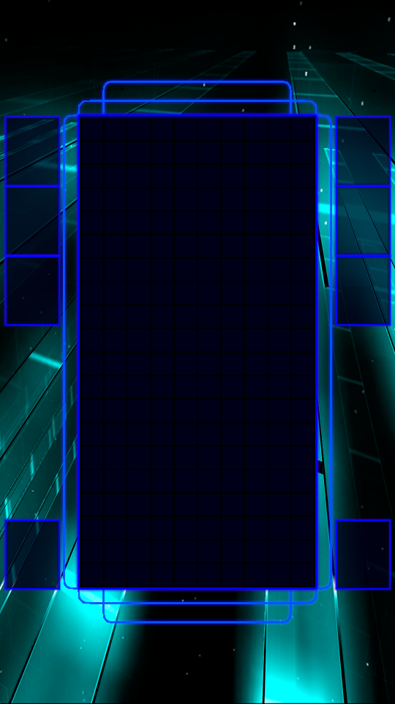
 | SINGLE PLAYER
 |  |  |  | bảng điểm

 |  |  |  | Cột power |  | Ghi càng nhiều điểm Power càng tăng. Sau khi full power chuyển sang chế độ TĂNG TỐC trong 20s
Hold |  |  | nExt |  |  | MÁch nhỏ: để có thật nhiều điểm, bạn hãy ghi điểm thật nhanh để TĂNG TỐC NHIỀU LẦN
 |  |  |  |  |  | MÁch nhỏ: Ghi nhiều điểm cùng lúc để có Power nhanh nhất.

 |  |  |  | nút bấm | hiện ra hướng dẫn mờ |  | nút bấm item | nhấn
 |  |  |  | Ghi điểm | Hiệu ứng bể gạch |  | hiệu ứng lóe sáng
 |  |  |  |  | thu vụn gạch lên điểm |  | thu tia sáng lên điểm

 |  |  |  | Item |  | tăng thời gian | nam châm | xóa 3 hàng ít gạch nhất | x2 kinh nghiệm | Finish | mưa sao băng
 |  |  |  |  |  |  |  |  |  |  | đốt những viên trên cùng
cIrcle
 |  |  |  | Thanh thời gian

